旧表格
分、子公司 专户 工程款支付证书
工程名称 |  | S311线大寺至板利（新G210线）K45+200~K56+550段沥青路面大修工程 |  |  |  |  |  | ERP编号 | 10722 | 档案编号 | CD2018-092
合同金额 |  | 18,475,383.00 |  | 中标日期 | 2018.11.20 | 已供 工程资料 | 中标通知书、合同、项目投资协议 |  | 庐江 | 责任单位 | 广西公司邓云琪13471032251
决算金额 |  |  |  | 竣工日期 |  |  |  |  | 合肥 | 责任人 | 欧石辉13878562666
序号 | 工程款到账 |  |  | 工程收费结算（应收） |  |  |  | 工程费用收取（已收） |  | 剩余可供分配金额
 | 日期 | 账户 | 金额 | 管理费 | 项目费用 | 费用备注 | 合计 | 日期 | 金额 | 预留金额 | 可支付金额
1 | 2018-12-26 | 专户 | 3,821,510.00 |  |  |  |  |  |  | 1,628,515.20 | 8,549,704.80
 | 2018-12-26 | 专户 | 554,261.00
 | 2018-12-26 | 专户 | 2,083,960.00
 | 2018-12-26 | 专户 | 1,412,488.00
 | 2018-12-26 | 专户 | 369,507.00
 | 2018-12-26 | 专户 | 923,769.00 |  |  |  |  |  |  |  |  | 10178220
 | 2018-12-26 | 专户 | 1,012,725.00 |  |  |  |  |  |  |  |  | 10890695
1、未开票 ，暂扣16%为1628515.2元，余款支付。 |  |  |  |  |  |  |  |  |  |  |  | 9669309
本次
2 | 2019-05-23 | 退业主 | -1,017,822.00 | 89,570.00 | 250,176.00 |  | 339,746.00 | 2019-05-27 | 339,746.00 | -1,628,515.20 | -1,017,822.00
 | 2019-05-23 | 退业主 | -203,564.00 | -89,570.00 | -250,176.00 |  | -339,746.00 |  |  | 1,281,186.00 | -203,564.00
 |  |  |  |  |  |  |  |  |  |  | 347,329.20
1、退业主1017822元作为质保金；退业主203564元作为民工保证金；这2笔费用从第一次可支付金额中退回；2、退第一次预留金1628515.2元；暂扣企税1281186元；3、应收管理费（进度款1%）89570元，应收企税（1.6%）158109元，应收异地少缴增值税及附加86137元，应收水利基金5930元；以上应收费用（339746元）由合作人转公司曹飞燕账户。
本次
3 | 2019-06-14 | 专户 | 212,475.00 | 7,125.00 |  |  |  |  |  | -1,230,850.00 | 1,943,325.00
 | 2019-06-14 |  | 500,000.00 | -7,125.00
1、应收管理费（进度款1%）7125元。2、退之前暂扣企税1230850元；以上费用（7125元）由合作人转曹飞燕账户
本次
4 |  |  |  |  |  |  |  |  |  | -50,336.00 | 50,336.00
1、退之前暂扣企税50336元
合计 |  | - | 9,669,309.00 | 0.00 | 0.00 | - | 0.00 | - | 339,746.00 | 0.00 | 9,669,309.00
本次结算 金额 |  | 大写 | 伍万零叁佰叁拾陆元整 |  |  |  |  | 小写 | 50,336.00
申请部门 意见 |  |  |  |  |  |  |  | 项目管理 意见 | 孙总、朱总已同意支付（附表背面截图）。
财务初审 意见 |  |  |  |  |  |  |  | 财务审核 意见
质安初审 意见 |  |  |  |  |  |  |  | 质安稽查 意见
总经理审批 |  |  |  |  |  |  |  | 董事长审批

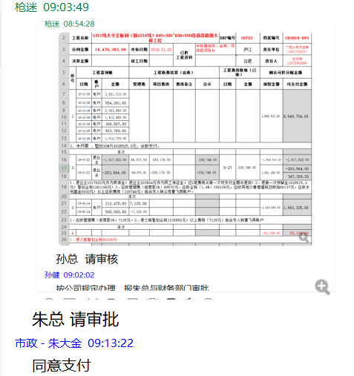

第1次
工程款支付证书
工程名称 |  | 融水苗族自治县安太三合至洞头六进归良公路等7个村际联网路及桥 梁工程融水苗族自治县滚贝乡九美至尧佐公路工程 |  |  |  |  | 建设单位 |  | 融水苗族自治县农村公路建设工作领导小组办公室 |  |  |  | ERP编号 |  | 11458 | 档案编号 |  | CD2019
合同金额 |  | 22,979,198.00 |  |  | 中标时间 | 2019-06-28 | 已提供工程资料 |  | 中标通知书、合同、项目投资协议 |  |  |  | 保存地址 |  | 合肥 | 责任单位 |  | 南部大区-广西省
决算金额 |  |  |  |  | 决算时间 |  | 项目部印章 |  | / |  |  |  | 施工人 |  | 贾英锋/15807827811 | 区域责任人 | 詹克武 | 省办负责人 | 邓云琪13471032251
序号 | 经营填写 |  |  |  |  | 工程填写 | 经营填写 |  |  | 财务填写 | 经营、工程、质安填写 |  | 区域负责人 |  | 申请部门填写财务核对 |  |  | 本次支付 金额 | 剩余款项
 | 到款情况 |  |  |  |  |  | 暂列金 |  |  | 代缴税金 | 其他扣款 |  | 预留款 |  | 成本票
 | 日期 | 工程款金额 | 周转金金额 | 到款银行 | 到款账户 | 完成进度 | 比例 | 金额 | 备注 | 金额 | 金额 | 备注 | 金额 | 备注 | 供货单位 | 合同额 | 成本票额
1 | 2020-01-20 | 1200000 |  | 中行 | 175202745165 |  | 1.0% | 12,000.00 |  |  |  |  | 192,000 | 未开票、预留款
 | 2020-03-12 |  |  | 工行融水支行 | 2105036509300024390 |  |  |  |  |  | 100.00 | 财务手续费 |  |  | 广西融水众源宏业贸易有限公司 |  |  | 670,020.00
2 | 2020-03-23 |  |  | 融水县融水镇农村信用合作联社 | 234812010105118958 |  |  |  |  |  | 100.00 | 财务手续费 |  |  | 融水县鑫源石材有限公司 |  |  | 320,000.00
3 | 2021-02-09 | 800000 |  | 农民工工资（9.10.11.12.1.3.4月工资） | 详见后附工资表 |  | 1% | 8,000.00 |  |  |  |  |  |  | 农民工工资（9.10.11.12.1.3.4月工资） |  |  | 800000.00
 |  |  |  |  |  |  |  | -8,000.00 | 管理费已转到王光如卡

合计 |  | 2000000 | 0.00 |  |  |  | - | 12,000.00 |  | 0.00 | 200.00 | - | 192,000.00 | - | - |  |  | 1,790,020.00 | 5780.00
本次结算、支付明细 |  | 应支付金额 |  |  | 320000.00 |  | 本次支付金额 |  |  |  |  | 小写 | 320,000.00
 |  | 已支付金额 |  |  |  |  |  |  |  |  |  | 大写 | 叁拾贰万元整

